상품제안서
NEW 매직 타이틀리스트 베이직 HVC 6구세트 | 상품코드: F32897

 |  |  |  |  |  |  | 02-412-0044 | www.easy1.co.kr
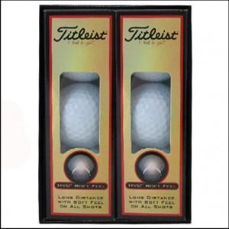

【상세/제작정보】

【인쇄/포장옵션】 | 풀칼라 / 포장지포장

【공급단가】 | 수량 | 30~ | 50~ | 100~ | 300~ | 500~
*VAT별도 | 단가 | 18,600원 | 18,290원 | 17,820원 | 17,510원 | 17,050원

【상품 URL】 | https://dev.easy1.co.kr:443/src/goods_detail.php?gdno=32897

